Баннеры
Врачи | Бренд | Ссылка на креатив | Скриншот Баннера | CTR | CPC
Терапевты | Диклофенак-Акос | https://drive.google.com/drive/u/1/folders/1KeK6XweTinPwvpn7Pxa7C-5QK9S9mGPB | 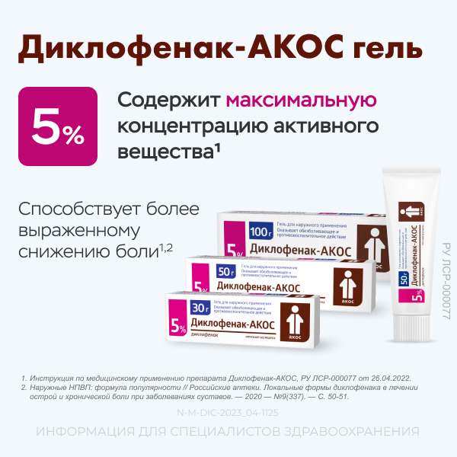 | 1.07% | 30
 | Дексонал | https://drive.google.com/drive/u/1/folders/19Cqkj1xrH7arkW2K0cJxk6x2MTQo4LoU |  | 0.34% | 32
Педиатры | Необутин, Максилак | https://drive.google.com/drive/u/1/folders/1hK66YIEk1eLR5juyjbhjHZs-rvU7FfFa |  | 0.65% | 22
Фармацевты | Дексонал | https://drive.google.com/drive/u/1/folders/19Cqkj1xrH7arkW2K0cJxk6x2MTQo4LoU | 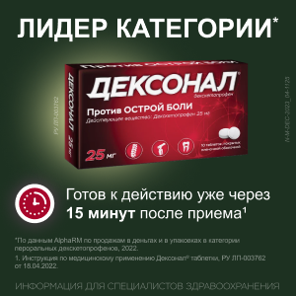 | 0.52% | 10
 | Венарус | https://drive.google.com/drive/u/1/folders/1JXyj1JohqnrrrR5lK3wZUlaozjDviFjK | 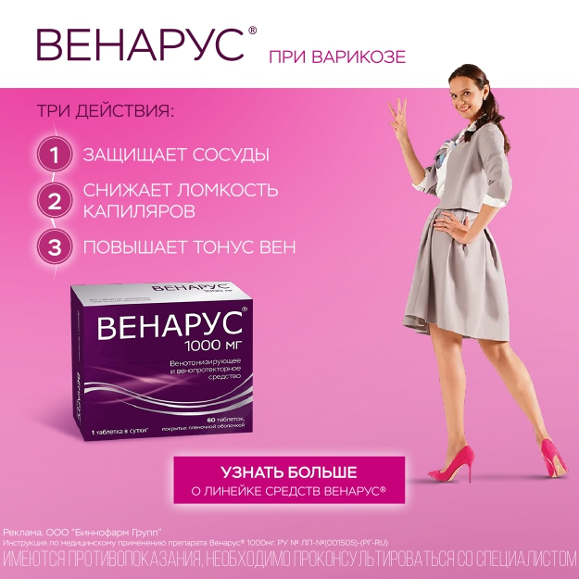 | 0.28% | 26
 | Необутин | https://drive.google.com/drive/u/1/folders/1vVAFNrCfCHn2lNrwSoWPG7zDqPbdv37d | 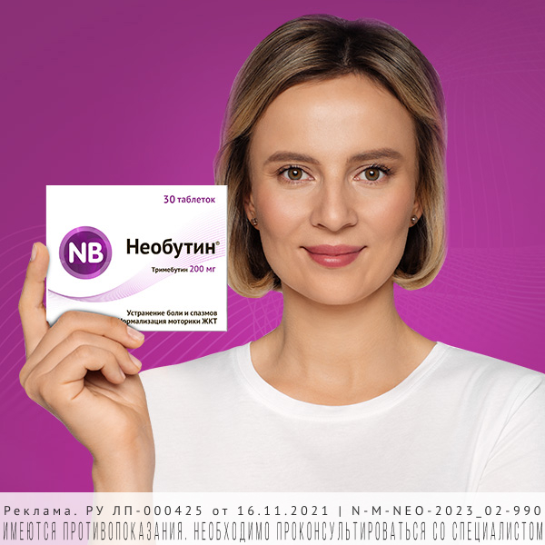 | 1.31% | 22
 | Максилак | https://drive.google.com/drive/u/1/folders/1eBRiym8si0p4ZU1idjcCtTIuLaEcOxWm | 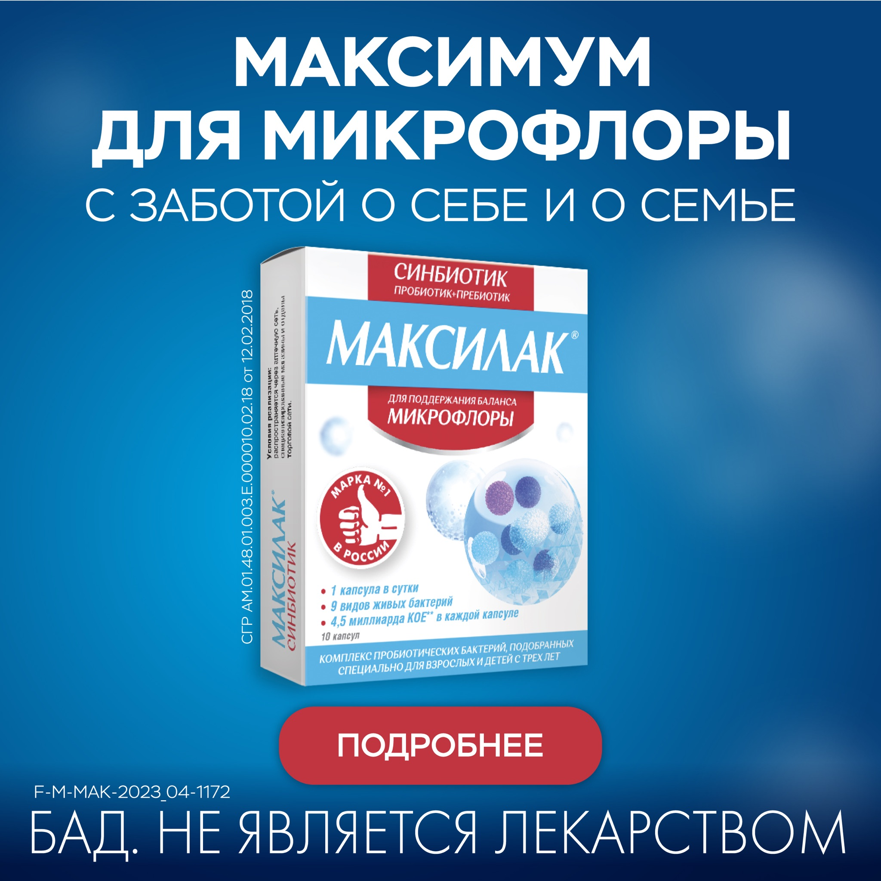 | 0.39% | 27

